Sheet1
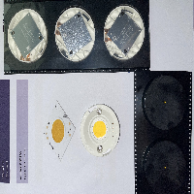
BAĞLAYICI TARİFE BİLGİSİ DETAY BİLGİSİ
 | BTB Numarasi: | TR340000230096
 | Gtip No: | 854141000000
 | Ge?erlilik Bsg.Tarihi: | 23/05/2023
 | Siniflandirmanin Gerek?esi:
 | GENEL YORUM KURALLARININ 1 VE 6 INCI MADDELERİ,85 FASIL VE 85.41 TARİFE POZİSYONU AÇIKLAMA NOTLARI, GÜMRÜKLER GENEL MÜDÜRLÜĞÜNÜN 76863316/04.08.2022 SAYI/TARİHLİ YAZISI , İSTANBUL ÜNİVERSİTESİ-CERRAHPAŞA MÜHENDİSLİK FAKÜLTESİ DEKANLIĞININ 84120734/30.03.2023 SAYI/TARİHLİ RAPORU
 | Esyanin Tanimi:
 | SLE G7 MODEL, DAİRESEL ŞEKİLDE, YAKLAŞIK 3CM*3CM BOYUTLARINDA, BASKILI DEVRE KARTI ÜZERİNE MONTE EDİLMİŞ, ELEKTRİK BAĞLANTISI İÇİN KONEKTÖR BULUNAN , AKTİF-PASİF BİLEŞEN VE GÜÇ KAYNAĞI İÇERMEYEN LED DİYOT

